Лист1
№ | x нач | x кон |  | дельта потенциал |  | E в центре | E на электроде |  | № | x нач | x кон
1 | 13.30 | 17.50 |  |  |  | 47.62 | 68.08 |  | 1 | 0.00 | 2.60 | 6.02
2 | 13.40 | 17.50 |  |  |  | 48.78 | 57.10 |  | 2 | 0.00 | 3.10 | 5.05
3 | 12.40 | 17.30 |  |  |  | 40.82 | 52.06 |  | 3 | 0.00 | 3.40 | 4.61
4 | 12.40 | 16.30 |  |  |  | 51.28 | 61.03 |  | 4 | 0.00 | 2.90 | 5.40
5 | 12.50 | 16.30 |  |  |  | 52.63 | 88.50 |  | 5 | 0.00 | 2.00 | 7.83

 |  |  |  |  |  | 48.225898437 | 65.353400712 |  |  |  |  | 5.78

 |  |  |  | погрешность прямых измерений: |  |  | для фи | 0.01
 |  |  |  |  |  |  | для дельта икс | 1.2021692061 | 17.127502275

 | Первый чертеж
 | Фи1 | Фи2 | Координата 1 | Координата 2 | Расстояние | среднее
1 | 0 | 1.77 | 0 | 0.034 | 52.058823529 | 0.017
2 | 1.77 | 3.77 | 0.034 | 0.075 | 48.780487805 | 0.0545
3 | 3.77 | 5.77 | 0.075 | 0.124 | 40.816326531 | 0.0995
4 | 5.77 | 7.76 | 0.124 | 0.1725 | 41.030927835 | 0.14825
5 | 7.76 | 9.77 | 0.1725 | 0.2215 | 41.020408163 | 0.197
6 | 9.77 | 11.76 | 0.2215 | 0.265 | 45.747126437 | 0.24325
7 | 11.76 | 14 | 0.265 | 0.3 | 64 | 0.2825
 | 14 |  | 0.3

 | Второй чертеж
 | Фи1 | Фи2 | Координата 1 | Координата 2 | Расстояние
1 | 0 | 2.18 | 0 | 0.028 | 77.857142857 | 0.014
2 | 2.18 | 3.18 | 0.028 | 0.043 | 66.666666667 | 0.0355
3 | 3.18 | 4.18 | 0.043 | 0.057 | 71.428571429 | 0.05
4 | 4.18 | 5.18 | 0.057 | 0.071 | 71.428571429 | 0.064
5 | 5.18 | 6.18 | 0.071 | 0.0845 | 74.074074074 | 0.07775
6 | 6.18 | 6.83 | 0.0845 | 0.09 | 118.18181818 | 0.08725
7 | 6.83 | 6.83 | 0.09 | 0.21 | 0 | 0.15
8 | 6.83 | 7.18 | 0.21 | 0.213 | 116.66666667 | 0.2115
9 | 7.18 | 8.18 | 0.213 | 0.224 | 90.909090909 | 0.2185
10 | 8.18 | 9.18 | 0.224 | 0.2375 | 74.074074074 | 0.23075
11 | 9.18 | 10.18 | 0.2375 | 0.251 | 74.074074074 | 0.24425
12 | 10.18 | 11.18 | 0.251 | 0.266 | 66.666666667 | 0.2585
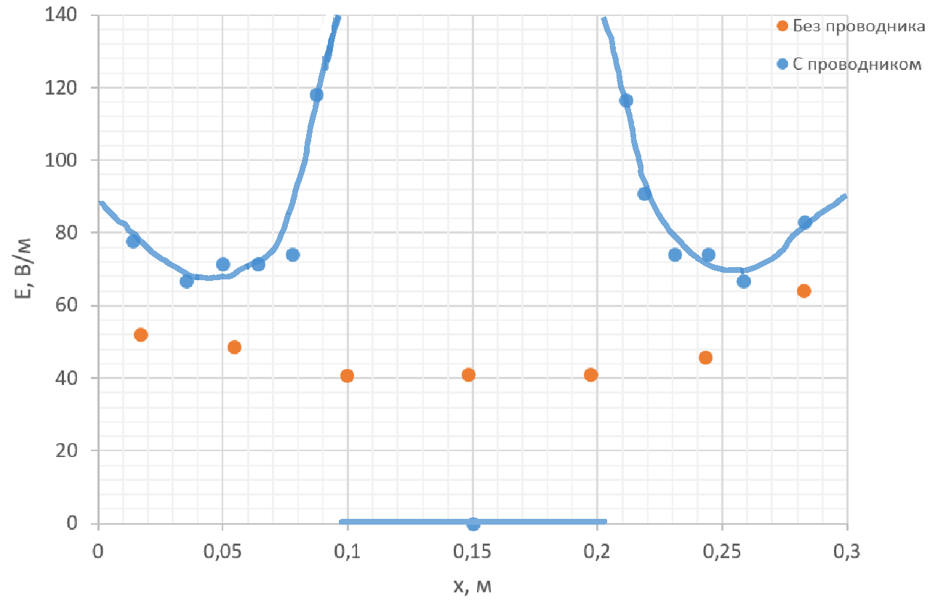
 | 11.18 | 14 | 0.266 | 0.3 | 82.941176471 | 0.283
 | 14 |  | 0.3

